【記載例】実施状況
記 載 例
農村振興・環境保全優良活動 実施状況

ふりがな | のうそんしんこう
組織名 | 農村振興
ふりがな | とやま たろう
代表者名 | 富山 太郎
ふりがな | とやまし しんそうがわ
地区名・所在 | 富山市新総曲輪

１．組織の状況
構成員 | 農業者 |  | 34人
 | 非農業者 |  | 4人
対象農用地 | 田 |  | 畑 |  | 草地 |  | 計
 | 4.8ha | ha |  | ha |  | ha | 4.8 | ha
活動年数 | 活動開始 |  | 平成13 | 年
 | 活動期間 |  | 25 | 年目

２．本組織の特徴的な取組みや成果
特徴的な取組み 成 果 | 【概要】 当地区は、○○市北西部に位置している中山間地域である。水田は未整備なため農作業の効率化が図られず、さらに少子高齢化や過疎化により、農地の耕作放棄地化が懸念されたことから平成13年度に集落協定を結び、共同作業により農地の保全に努めている。 【ジャガイモオーナー等ジャガイモを活用した地域活性化】 利用されていない地の農地の耕作放棄地化が懸念されたため、地域の特産物であるジャガイモを活用した地域振興を行っている。△△集落では、ジャガイモオーナー制度を取り入れ、地域住民と都市住民との交流を行っている。また、現在耕作をしていない農地の活用策ととして、地域特産物であるジャガイモの転作を奨励している。 【自然薯の栽培を活用した地域活性化】 当該地域の農地は粘質系の土壌であり、耕作放棄地化が懸念される畑地を活用し自然薯の栽培に取り組んでいる。収穫した自然薯は１１月に開催される□□町産業フェスティバルや◇◇地域収穫祭等で販売し好評を博している。 【鳥獣害対策】 △△集落では、近隣の他集落と同様に平成23年頃からイノシシによる農作物の鳥獣被害が発生した。イノシシ被害を防止する対策として電気柵の設置を進めている。現在では、集落協定対象農地の全ての農地の周りに電気柵を張り、イノシシによる農作物の発生防止に努めている。 【多面的機能の増進】 農地・水路・農道等の定期的な点検・草刈作業等の基礎的な活動に取り組んでいるほか、保全管理地や周辺林地の草刈りを行い多面的機能の増進に努めている。

【記載例】活動写真
記 載 例
 |  |  |  | Ｎｏ | 1
 |  | 組織名： | ○○○○

写真番号： | 1
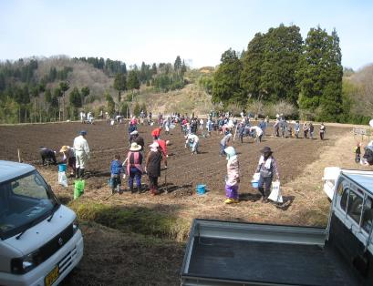 |  | 写真の説明 | ジャガイモオーナー制度の実施

 |  | 補足説明 | 毎年、集落特産品のジャガイモのオーナーを募集し、多くの方が参加してる。 ジャガイモオーナーは植付、収穫を体験している。

写真番号： | 2
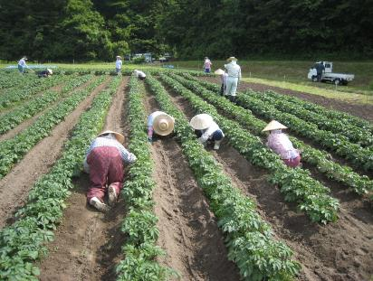 |  | 写真の説明 | ジャガイモの畝の管理

 |  | 補足説明 | 集落協定構成員でジャガイモの畝を管理している。また、耕作放棄地防止のため、特産品のジャガイモへの転作を奨励している。

写真番号： | 3
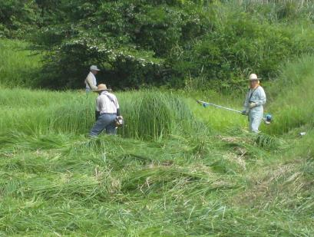 |  | 写真の説明 | 集落協定構成員が参加しての草刈

 |  | 補足説明 | 毎年、集落協定管理地の草刈を集落協定構成員で行っている。

